协议规则
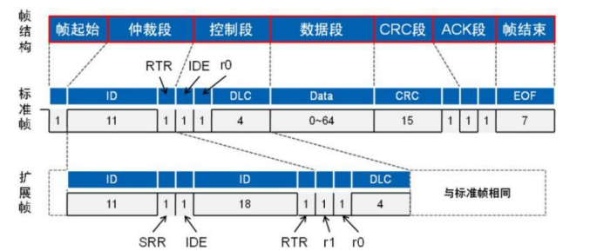
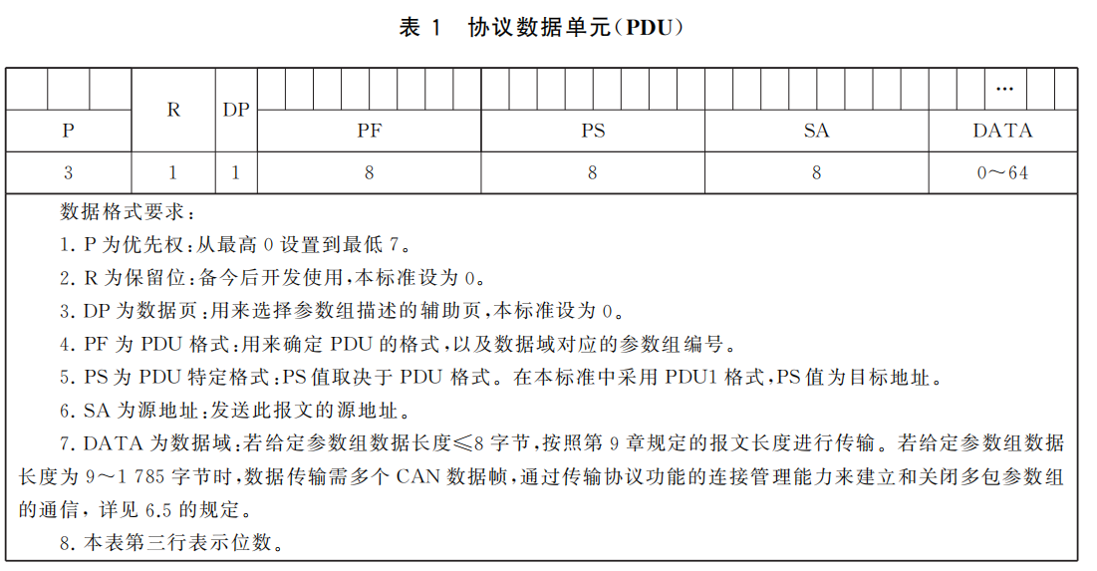
1.适用范围
本协议适用于BMS产品。
2.整机CAN波特率
500kbps.
3.CAN报文数据位如下表所示
 | Bit 7 | Bit 6 | Bit 5 | Bit 4 | Bit 3 | Bit 2 | Bit 1 | Bit 0
Byte 0 | 7 | 6 | 5 | 4 | 3 | 2 | 1 | 0
Byte 1 | 15 | 14 | 13 | 12 | 11 | 10 | 9 | 8
Byte 2 | 23 | 22 | 21 | 20 | 19 | 18 | 17 | 16
Byte 3 | 31 | 30 | 29 | 28 | 27 | 26 | 25 | 24
Byte 4 | 39 | 38 | 37 | 36 | 35 | 34 | 33 | 32
Byte 5 | 47 | 46 | 45 | 44 | 43 | 42 | 41 | 40
Byte 6 | 55 | 54 | 53 | 52 | 51 | 50 | 49 | 48
Byte 7 | 63 | 62 | 61 | 60 | 59 | 58 | 57 | 56
说明：
（1）字节发送顺序：byte 0、byte 1……byte 7，采用英特尔格式，低字节在前，高字节在后，如总压为 F4 17，解析为17F4。
（2）位发送顺序：bit 7、bit 6……bit 0。未具体定义的字节用 0xFF 填充。
（3）CAN 帧格式：本协议采用 CAN2.0B 扩展帧格式。

